상품제안서
훈민정음볼펜+리필심+매화나전명함+한글자개USB | 상품코드: S30455

 |  |  |  |  |  |  | 02-713-8555 | www.synergygift.co.kr
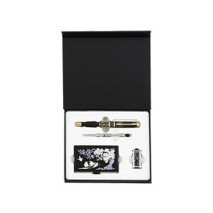

【상세/제작정보】

【인쇄/포장옵션】 | 레이저3곳 / 포장지포장

【공급단가】 | 수량 | 20~ | 50~ | 100~ | 500~ | 1,000~
*VAT별도 | 8GB | 42,120원 | 41,110원 | 39,420원 | 38,410원 | 37,400원
 | 16GB | 45,870원 | 44,770원 | 42,930원 | 41,830원 | 40,730원
 | 32GB | 49,620원 | 48,430원 | 46,440원 | 45,250원 | 44,060원
 | 64GB | 53,370원 | 52,090원 | 49,950원 | 48,670원 | 47,390원

【상품 URL】 | https://www.synergygift.co.kr:443/src/goods_detail.php?gdno=30455

